Giao diện thiết kế
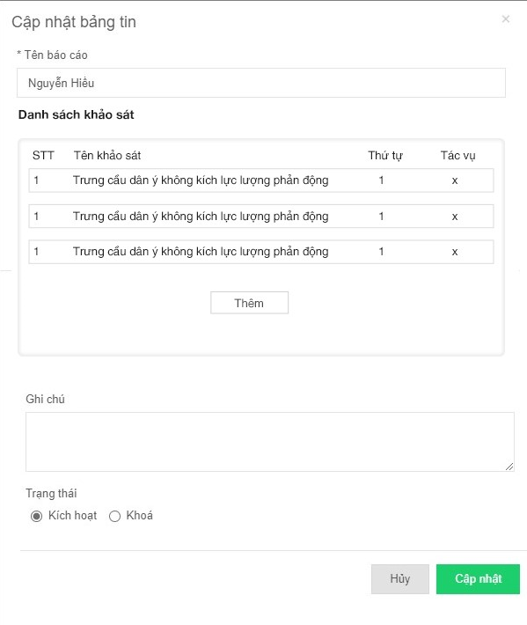
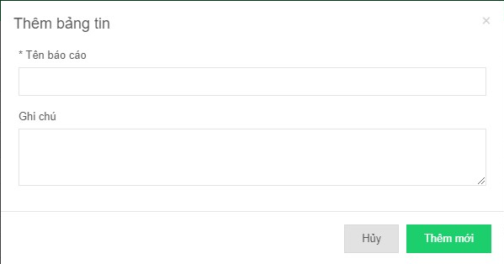
Cấu hình trang cộng đồng

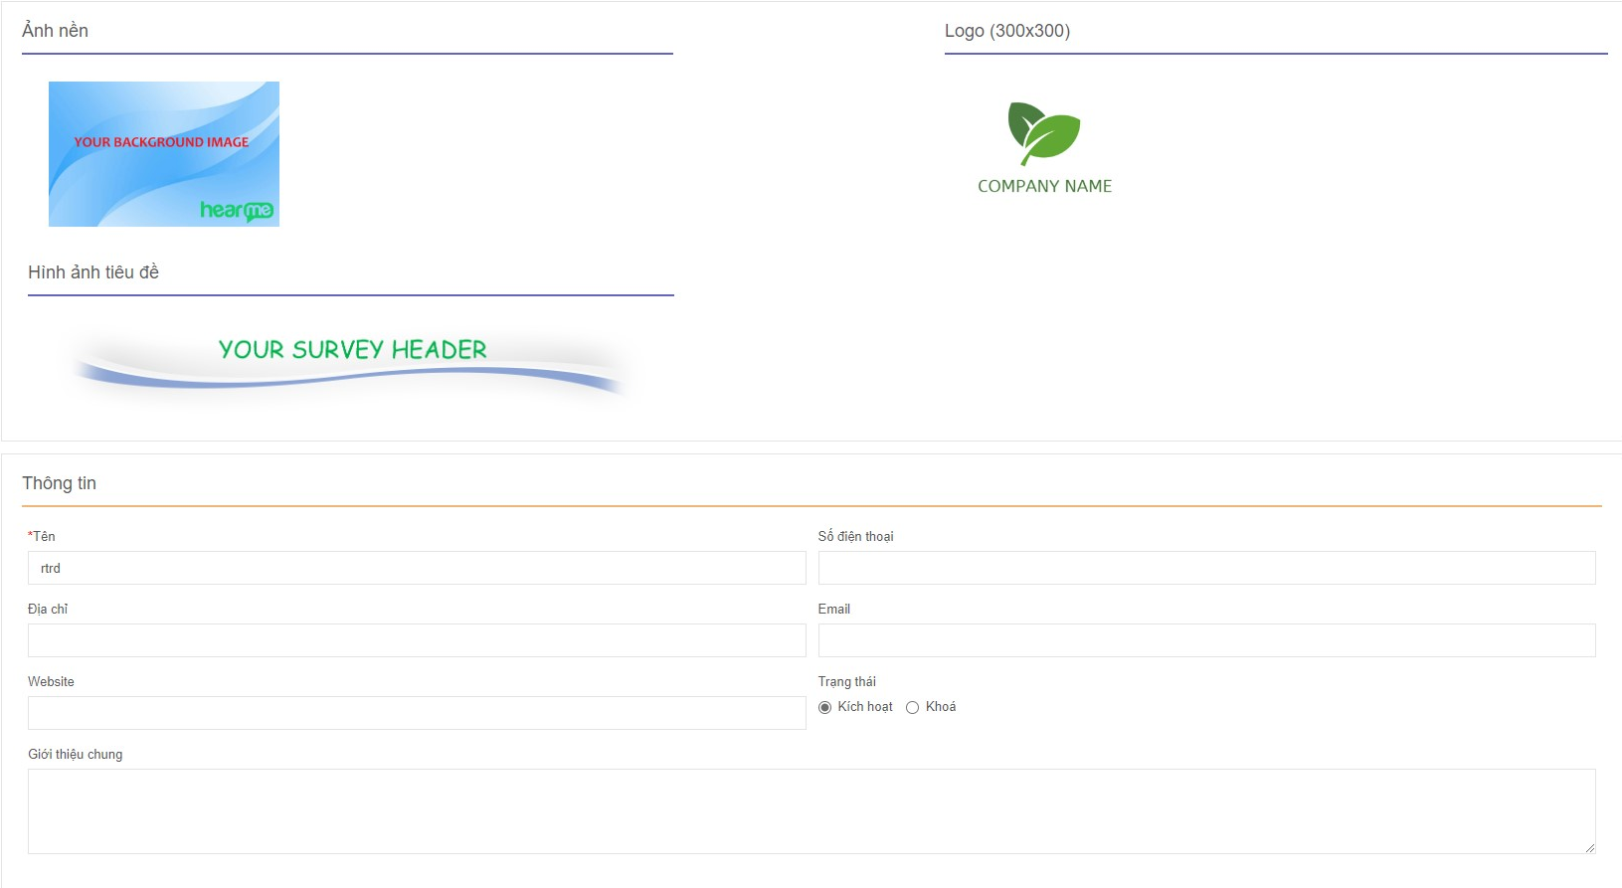

 |  | Hình ảnh thiết kế

 |  |  | Danh sách bảng tin

 | Cập nhật bảng tin |  |  | Thêm bảng tin

